1.3.
 | Содержание
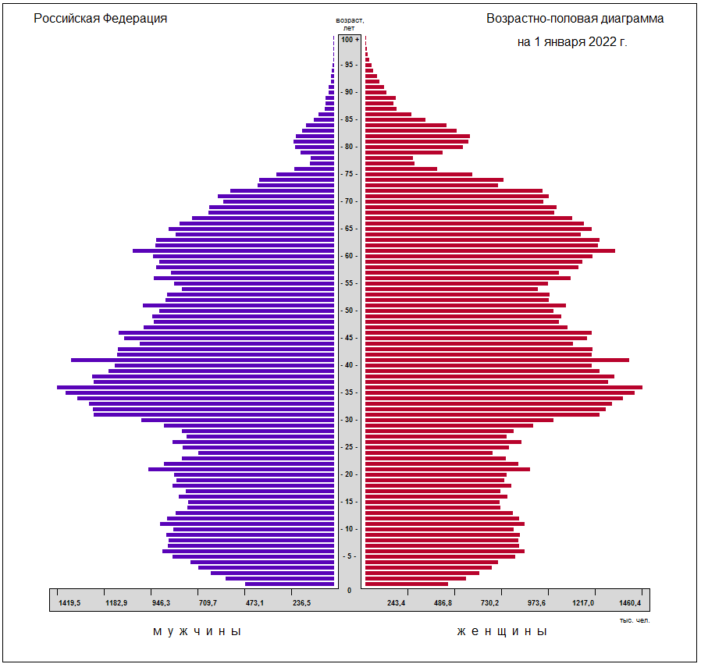

(без учёта итогов Всероссийской переписи населения, проведённой по состоянию на 1 октября 2021 года)

